Semis
Semifinal

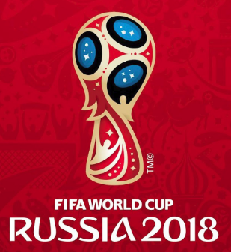
Francia | 3

2018-07-10 |  |  | Francia
14:00:00

Bélgica | 1


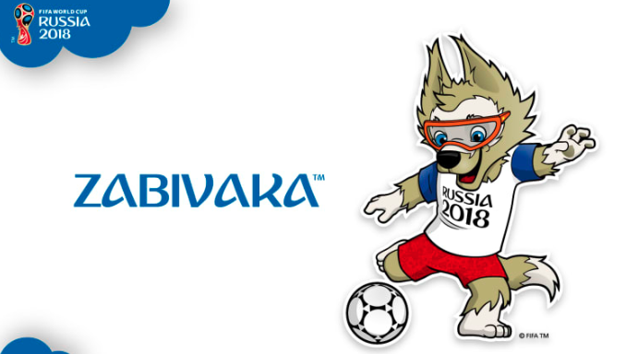

Croacia | 2 | 1

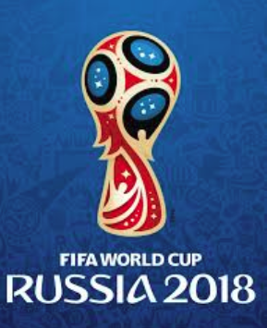
2018-07-11 |  |  | Croacia
14:00:00

Inglaterra | 2 | 0

